Hoja2
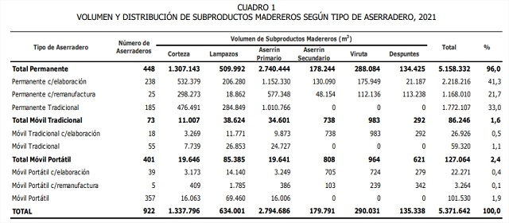

Volumen y Distribución de Subproductos Madereros Según tipo de Aserradeero, 2021
Tipo de Aserradero | Número de Aserraderos | Volumen de Subproductos Madereros (m3) |  |  |  |  |  | Total | %
 |  | Corteza | Lampazos | Aserrín Primario | Aserrín Secundario | Viruta | Despuntes
Total Permanente | 448 | 1,307,143 | 509,992 | 2,740,444 | 178,244 | 288,084 | 134,425 | 5,158,332 | 96.0
Permanente c/ elaboración | 238 | 532,379 | 206,280 | 1,152,330 | 130,090 | 175,949 | 21,187 | 2,218,216 | 41.3
Permanente c/ remanufactura | 25 | 298,273 | 18,862 | 577,348 | 48,154 | 112,136 | 113,238 | 1,168,010 | 21.7
Permanente Tradicional | 185 | 476,491 | 284,849 | 1,010,766 | 0 | 0 | 0 | 1,772,107 | 33
Total Móvil Tradicional | 73 | 11,007 | 38,624 | 34,601 | 738 | 983 | 292 | 86,246 | 1.6
Móvil Tradicional c/ elaboración | 18 | 3,269 | 11,771 | 9,873 | 738 | 983 | 292 | 26,926 | 0.5
Móvil Tradicional | 55 | 7,739 | 26,853 | 24,727 | 0 | 0 | 0 | 59,320 | 1.1
Total Móvil Portátil | 401 | 19,646 | 85,385 | 19,641 | 808 | 964 | 621 | 127,064 | 2.4
Móvil Portátil c/ elaboración | 39 | 3,173 | 14,140 | 3,249 | 705 | 724 | 279 | 22,271 | 0.4
Móvil Portátil C/ remanufactura | 5 | 409 | 1,785 | 386 | 103 | 239 | 342 | 3,264 | 0.1
Móvil Portátil | 357 | 16,063 | 69,450 | 16,006 | 0 | 0 | 0 | 101,530 | 1.9
TOTAL | 922 | 1,337,796 | 634,001 | 2,794,686 | 179,791 | 290,031 | 135,338 | 5,371,642 | 100

